Plan1
ATA das Reuniões relacionadas ao PI - Projeto Integrador
CURSO | Manutenção de Aeronaves |  |  |  | Período | Noturno | Inicío |  | 1° Semestre
MATÉRIA | Projeto Integrador 4.0 |  |  |  |  |  | Término |  | 2° Semestre
Professores | Felix Strottmann e Alexandre Zaramella
OBJETIVO DO PROJETO |  |  | O Ecossistema de Inovação 4.0 tem como objetivo trazer e relacionar as reais necessidades do mercado trabalho, como o Espitito de Equipe, Postura, Foco em resultados, Resolução de problemas reais; ou seja, visa a Conexão entre Pessoas, Problemas e Soluções;

PROJETO INTEGRADOR |  |  | Os Integrantes terão que desenvolver Ferramentas Especiais, no qual serão utilizadas no Laboratorio para montagem e desmontagem do atuador TDP Auxiliar do Helicoptero Pantera, usando como base o Manual CMM - Manual de Componente.

FERRAMENTA |  |  |  |  |  |  | Referência:
 |  |  |  |  |  |  | CMM - Component Maintenance Manual
 |  |  |  |  |  |  | Pag. 121 (Doc. Virtual)
 |  |  |  |  |  |  | Pag. 701 (Doc. Papel)
 |  |  |  |  |  |  | PN0U50400
 |  |  |  |  |  |  | Chave de Retenção para Cilindro
 |  |  |  |  |  |  | Retaining Key for Cylinder
INTEGRANTES
Função |  | Nome
Líder |  | Christian Arilio Bezerra de Queiroz
Anotador |  | Mayara Carolina Ferreira de Lima
ATA das Reuniões |  | Karen Roithmeier Rodrigues
Gestor Financeiro |  | Lucas Sergio de Oliveira
Auxliar Projetista |  | Paulo Henrique Conceição Dias

REUNIÃO
DATA |  | INÍCIO | TÉRMINO | LOCAL |  | Prof. |  | Felix Strottmann
2020-02-10 |  | 22:15:00 | 23:05:00 | FATEC
DISCUSSÃO |  |  |  |  | CONCLUSÃO
Slide Professor Felix |  |  |  |  | Ferramenta:
Apresentação do PI - 4.0 |  |  |  |  | Manual:
Divisão dos grupos e das ferramentas |  |  |  |  | Referência: CMM - Component Maintenance Manual
 |  |  |  |  | Pag. 121 (Doc. Virtual) / Pag. 701 (Doc. Papel)
OBS. Segue o link do arquivo: file:///C:/Users/PC10/Downloads/CMM%2032-12-96%20-%20Main%20Landing%20Gear%20Leg%20(1).pdf

DATA |  | INÍCIO | TÉRMINO | LOCAL |  | Prof. |  | Zaramella
2020-02-17 |  | 22:15:00 | 23:05:00 | FATEC
DISCUSSÃO |  |  |  |  | CONCLUSÃO
Discussão Inicial com o grupo do Projeto |  |  |  |  | Peça - Chave de Retenção para Cilindro (20N.m)
Levantamento de perguntas: |  |  |  |  | Ferramenta auxliar para Trem de Pouso do Helicoptero Pantera
Materiais - Resistencia / Deformação / Tratamento Térmico
Fator de Segurança
Peça - Finalidade / Função
OBS. Dia 25/02/2020 não haverá expediente por conta do Feriado de Carnaval

DATA |  | INÍCIO | TÉRMINO | LOCAL |  | Prof. |  | Zaramella
2020-03-03 |  | 22:15:00 | 23:05:00 | FATEC
DISCUSSÃO |  |  |  |  | CONCLUSÃO
Aula Laboratório - Visualização das Peças |  |  |  |  | Tirar Duvidas com Prof.Felix em relação ao PI 4.00
Levantamento de Ideias

OBS. Dia 10/03/2020 - Aula no Laboratório

DATA |  | INÍCIO | TÉRMINO | LOCAL |  | Prof. |  | Felix Strottmann
2020-03-05 |  | 22:15:00 | 23:05:00 | FATEC
DISCUSSÃO |  |  |  |  | CONCLUSÃO
Aula Laboratorio com Felix |  |  |  |  | Ferramenta auxiliar para soltar cilindro de alta pressão;
Amostra do modelo de peça para ferramenta
Realização do molde rascunho (Croqui) |  |  |  |  | Medidas da peça para fazer a ferramenta
Tirar as medidas para molde de ferramenta |  |  |  |  | Diametro Externo: 25 mm
Calcular força e torque necessario |  |  |  |  | Interno (cabeça do parafuso): 12 mm
 |  |  |  |  | Rasgo: 3mm X 6mm (profund. X largura)
 |  |  |  |  | Profundidade: 11,5 mm

OBS.

DATA |  | INÍCIO | TÉRMINO | LOCAL |  | Prof. |  | Zaramella
2020-03-10 |  | 22:15:00 | 23:05:00 | FATEC
DISCUSSÃO |  |  |  |  | CONCLUSÃO
Torque da Ferramenta: 20 N.m (Manual) |  |  |  |  | T=F/A
Calculos de Esmagamento e Força |  |  |  |  | T=1600/1,5e^-5
Materiais: Aço - Diferenetes setores de Esmagamento |  |  |  |  | T=106666672 N/m^2 ----> 54Mpa
Esmagamento (Tensão) = Força / Área |  |  |  |  | F=M/b
Força = Momento/b (R - parafuso interno até a extremidade do rasgo) |  |  |  |  | F=20Nm/0,0125
Inicio do Croqui Manualmente |  |  |  |  | F=1600N
OBS.

DATA |  | INÍCIO | TÉRMINO | LOCAL |  | Prof.
2020-05-05 |  | 22:15:00 | 23:05:00 | Microsoft Teams |  | Strottmann, Fabiana e Zaramella
DISCUSSÃO |  |  |  |  | CONCLUSÃO
Estrategia para seguimento do PI |  |  |  |  | 12/05 - Apresentação do andamento dos grupos

OBS. Microsoft Teams - COVID 19

DATA |  | INÍCIO | TÉRMINO | LOCAL |  | Prof.
2020-05-06 |  | 20:35:00 | 21:25:00 | Microsoft Teams |  | Reunião com o grupo pelo Teams
DISCUSSÃO |  |  |  |  | CONCLUSÃO
Montagem do Croqui no Space Claim |  |  |  |  | Perguntar para a prof. Fabiana em relação a peça
Distanciamento do eixo ao objeto: 100 mm |  |  |  |  | Alongamento da ponta da peça de uma extremidade a outra
Raio da aste: 5 mm |  |  |  |  | Tirar duvidas com Prof. Felix
Ângulo entre superficies Adjacentes: 23mm x 6mm x 11 mm |  |  |  |  |  |  | Atenção: rugosidade - recartilhado
Medida da altura: 95,5 mm - Diametro do corpo: 35 mm |  |  |  |  |  |  | Fazer um prototipo de outro material
Largura total (da aste a outra): 235 mm |  |  |  |  |  |  | Aste: Movel
Raio de concordancia maior: 17,5 mm |  |  |  |  |  |  | Madeira - representação
Raio de concordancia menor: 0,6 mm |  |  |  |  |  |  | Medidas: Altura = 90 mm
Aste será fixa ou movel? |  |  |  |  |  |  | Medidas: Aste = 80 mm cada
Movel: como fazer para travar? |  |  |  |  |  |  | Imagem da ferramente (Croqui)
OBS. Duvidas com os prof. Tiradas no dia 07/05

DATA |  | INÍCIO | TÉRMINO | LOCAL |  | Prof.
2020-05-12 |  | 22:15:00 | 23:05:00 | Microsoft Teams |  | Gerson e Zaramella
DISCUSSÃO |  |  |  |  | CONCLUSÃO
Material: Cromo Vanádio --> Familia 6.XXX |  |  |  |  | 12/05 - Apresentação do andamento dos grupos
Muitas ferramentas são desse material
Cromo Vanádio não espana facilmente/ eleva capacidade de torção |  |  |  |  | Sem necessidade da Haste correr (fixar)
Realizar a tempera na ferramenta/nitritação |  |  |  |  | Cotação em relação ao CMM (pag. 132/138)
Para ter mais dureza na Superficie de Contato |  |  |  |  | Trava do cilindro
Esfera para travar a haste não fixa
OBS. Microsoft Teams

DATA |  | INÍCIO | TÉRMINO | LOCAL |  | Prof.
2020-05-19 |  | 22:15:00 | 23:05:00 | Microsoft Teams |  | Gerson e Zaramella
DISCUSSÃO |  |  |  |  | CONCLUSÃO
União das duas imagens (CMM com atual) |  |  |  |  | Tirar duvidas com Prof. Fabiana em relação as dimensões (Cotagem) |  |  |  |  | 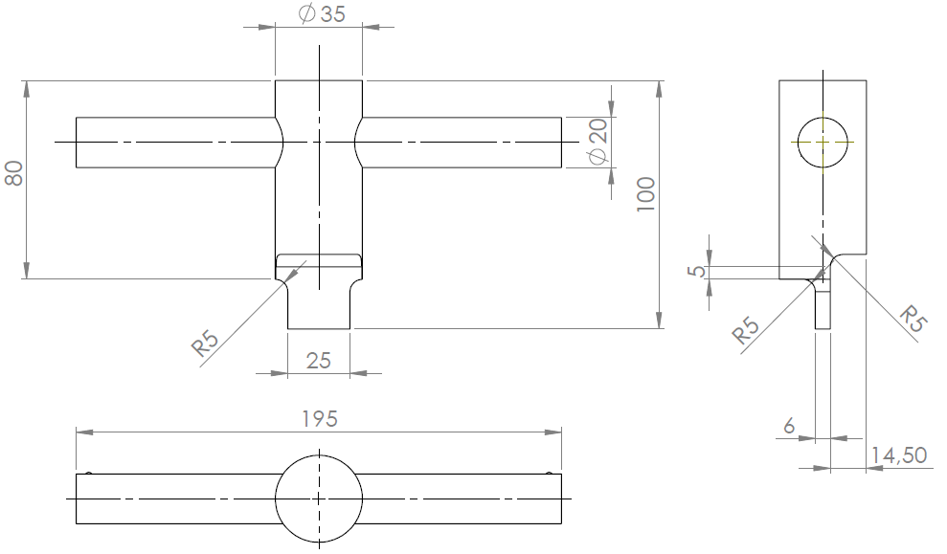
Tratamento térmico - rigidez do ponto de Escoamento |  |  |  |  | Calcular MS (Margem de Segurança) MS= (1 - t/Ts)%
Haste - Encaixe no Corpo |  |  |  |  | TS = T = Shear Strenght (material)
Alteração do tamanho da Largura da Haste de 6,3 mm para 80 mm |  |  |  |  | Yield - Escoamento / Ultimate = Ruptura
Diminuição do "Dente" - Superficie de contato |  |  |  |  | Calcular Torque / Tensão da Superficie de contato
 |  |  |  |  | Verificar se há necessidade de Tempera
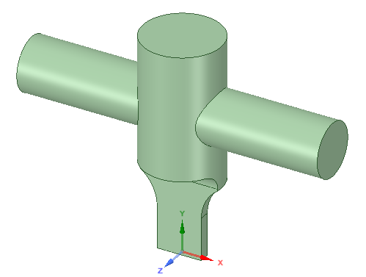 OBS. Microsoft Teams - Alteração da ferramenta utilizando como modelo o CMM como base

DATA |  | INÍCIO | TÉRMINO | LOCAL |  | Prof. |  |  |  | 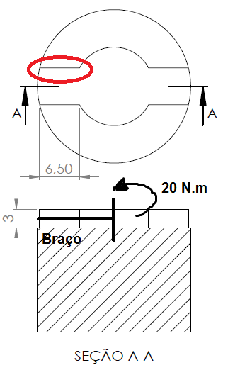
2020-05-12 |  | 22:15:00 | 23:05:00 | Microsoft Teams |  | Gerson e Zaramella
DISCUSSÃO |  |  |  |  | CONCLUSÃO
Detalhamento do Calculo |  |  |  |  | Calcular o FS (Fator de Segurança) - 20 Nm ---> 40 Nm
Vista da indicação do momento de Tenção |  |  |  |  | Material: Metal Duro no Dente
Considerar o momento de Inercia |  |  |  |  | Verificar o Tratamento Superficial
Calculo da MS - 84% (dente) --> Esmagemento
MS - 95% (Haste) / MS - 99% (Cilindro)
Calculo na Tensão da Superficie de Contato = 82,05 Mpa
Torção no Cilindro da Chave = 2,32 Mpa
Torção em Barras de Secção Transversal não Circular = 78,8 Mpa
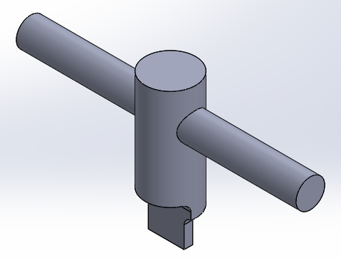 OBS. Microsoft Teams

DATA |  | INÍCIO | TÉRMINO | LOCAL |  | Prof.
2020-05-09 |  | 22:15:00 | 23:05:00 | Microsoft Teams |  | Gerson e Zaramella
DISCUSSÃO |  |  |  |  | CONCLUSÃO
Mudança das medidas da ferramenta (massa) |  |  |  |  | Sugestão: Haste vazada (diminuição da massa)
Alteração do tamanho da Largura da Haste de 80 mm para 13mm
Calculo do Momento de Tensão |  |  |  |  | Verificar o Tratamento Superficial
Massa da ferramenta A (0,999g) B (332,18g) |  |  |  |  | Ferramenta de Cromo Vanadio --> s/ tratamento termico
Verificação do material (Cromo Vanadio) |  |  |  |  | Ferramenta de Aço 1.020 --> c/ tratamento termico
 |  |  |  |  | Haste com 10 mm de diametro
Utilização do Excel para Calculo
OBS. Microsoft Teams. Reunião final com o Zaramella vai ser no dia 30/06. Dia 07/07 vai ser a apresentação para a Banca

DATA |  | INÍCIO | TÉRMINO | LOCAL |  | Prof.
2020-06-16 |  | 22:15:00 | 23:05:00 | Microsoft Teams |  | Gerson e Zaramella
DISCUSSÃO |  |  |  |  | CONCLUSÃO
Mudança da altura da ferramenta de 80 mm para 100 mm |  |  |  |  | Deixar a ferramenta simetrica (dente)
Ferramenta vazada (cilindro maior / haste)
Mudança de massa - 250g |  |  |  |  | Diametro interno de 2mm para 3mm
Diametro interno 5mm |  |  |  |  | Diametro interno de 5mm para 6mm
Tensão na haste = 167 Mpa |  |  |  |  | Usar Fator de Segurança 2 = 334 Mpa (33% Ms) --> recalcular
Usar Fator de Segurança 2 = 334 Mpa (33% Ms)
Torção no Cilindro = 108 Mpa
Calcular tensão de Ruptura
OBS. Microsoft Teams. Reunião final com o Zaramella vai ser no dia 30/06. Dia 07/07 vai ser a apresentação para a Banca

DATA |  | INÍCIO | TÉRMINO | LOCAL |  | Prof. |  |  |  | 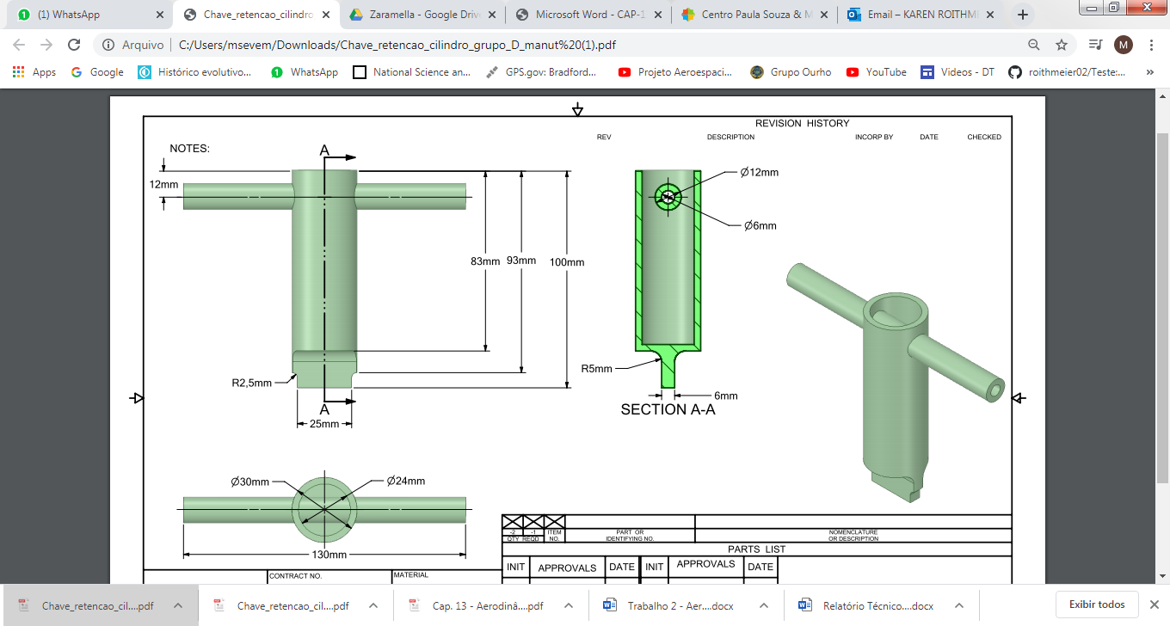
2020-06-18 |  | 22:15:00 | 23:05:00 | Microsoft Teams |  | Gerson e Zaramella
DISCUSSÃO |  |  |  |  | CONCLUSÃO
Alteração da ferramenta conforme a discussão anterior |  |  |  |  | Material: Cromo Vanadio ---> 50,00
Calculo com as novas medidas |  |  |  |  | https://aco.com.br/aco/6150-aco-prata-cr-vanadio/
Ferramenta vazada (cilindro maior / haste)
Alteração do Diametro Interno (haste/cilindro maior)

OBS. Microsoft Teams. Reunião final com o Zaramella vai ser no dia 30/06. Dia 07/07 vai ser a apresentação para a Banca

